Cronograma
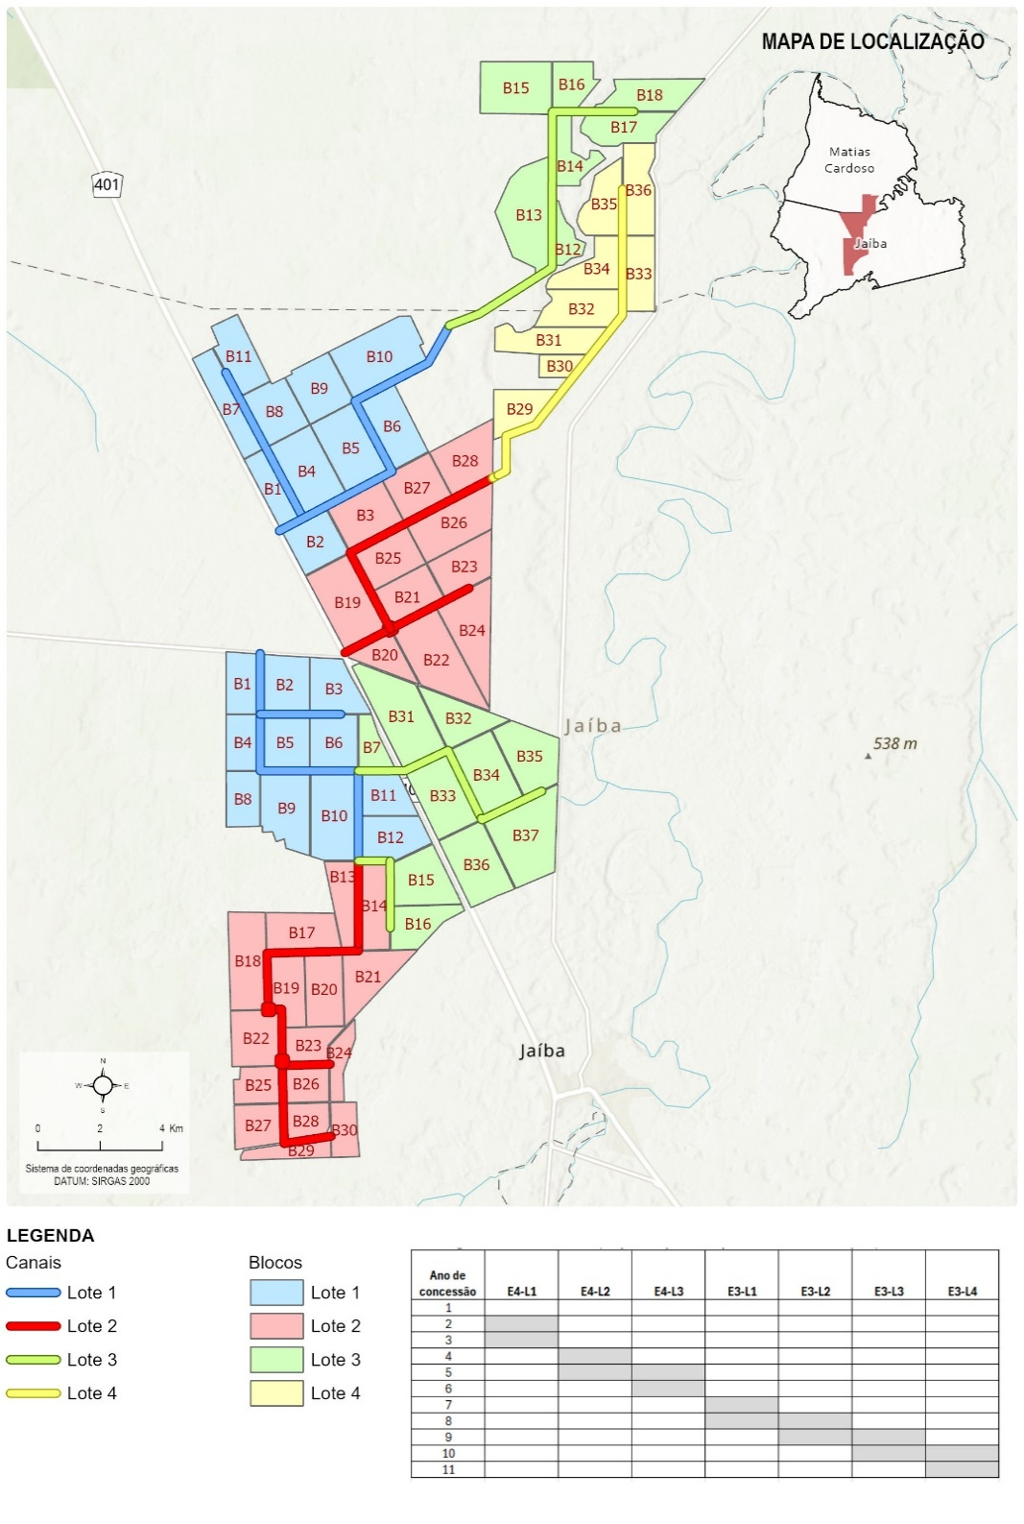
Cronograma - Alternativa 1 (implantação independente entre Etapas)
Ano de concessão | Proj executivo | Ampliação EB1, 2 e 3 e conexão com CEMIG | E4-L1 | E4-L2 | E4-L3 | E3-L1 | E3-L2 | E3-L3 | E3-L4 | Total
1 |  |  |  |  |  |  |  |  |  | -
2 | 5,755,899.11 |  |  |  |  |  |  |  |  | 5,755,899.11
3 |  | 98,113,444.23 | 23,675,180.77 |  |  |  |  |  |  | 121,788,625.00
4 |  |  | 23,675,180.77 |  |  |  |  |  |  | 23,675,180.77
5 |  |  |  | 40,136,310.60 |  |  |  |  |  | 40,136,310.60
6 | 6,914,669.17 |  |  | 36,915,970.13 | 21,018,609.38 |  |  |  |  | 64,849,248.68
7 |  |  |  |  | 17,798,268.91 | 26,603,582.99 |  |  |  | 44,401,851.90
8 |  |  |  |  |  | 23,455,666.96 | 32,123,416.56 |  |  | 55,579,083.52
9 |  |  |  |  |  |  | 25,827,584.50 | 27,994,744.41 |  | 53,822,328.90
10 |  |  |  |  |  |  |  | 21,698,912.34 | 21,747,032.90 | 43,445,945.24
11 |  |  |  |  |  |  |  |  | 18,599,116.87 | 18,599,116.87

Equipamentos, peças e acessórios | 5% |  |  |  |  |  |  |  |  | 472,053,590.58
Total Lotes | 14 |  |  |  |  |  |  |  |  | TRUE
Lotes E3 | 8
Lotes E4 | 6

Cronograma | 2 | 3 | 4 | 5 | 6 | 7 | 8 | 9 | 10 | 11
Canteiro de obras - E4 |  | 7% | 7% | 7% | 14% | 7%
Canteiro de obras - E3 |  |  |  |  |  | 7% | 14% | 14% | 14% | 7%
Supervisão de obras - E4 |  | 17% | 17% | 17% | 33% | 17%
Supervisão de obras - E3 |  |  |  |  |  | 13% | 25% | 25% | 25% | 13%

Faseamento Implantação Projeto Jaíba
Etapa | Lote | Canais | Ext. (km) | Blocos | Área (ha) | Obs.
3 | 1 | CS19 (até EC3) | 10.1 | 7 | 2,387
 |  | CT1-S19 | 5.4 | 3 | 823
 |  | Total | 15.5 | 10 | 3,209
 | 3 | CS19 (até final) | 12.1 | 7 | 1,949
 |  | Total | 12.1 | 7 | 1,949
 | 2 | CS21 (até EC3) | 8.0 | 7 | 2,218
 |  | CT2-S21 | 2.6 | 4 | 1,367
 |  | Total | 10.6 | 11 | 3,585
 | 4 | CS21 (até final) | 11.2 | 8 | 1,974
 |  | Total | 11.2 | 8 | 1,974 |  | 10,717
4 | 1 | CP3 | 10.0 | 10 | 2,764
 |  | CS23 | 2.6 | 1 | 269
 |  | Total | 12.6 | 11 | 3,033
 | 2 | CP3a | 9.9 | 9 | 2,501
 |  | CP3b | 4.0 | 6 | 1,016
 |  | TS29 | 1.6 | 1 | 127
 |  | Total | 15.5 | 16 | 3,644
 | 3 | CS25 | 7.7 | 8 | 2,850
 |  | CS27 | 3.2 | 2 | 544
 |  | Total | 10.9 | 10 | 3,394 |  | 10,071

Composições de Preços
DEMONSTRATIVO DAS COMPOSICOES DE PRECOS UNITARIOS DE SERVICOS |  |  |  |  | DATA BASE: 07/2025

Discriminação: | Fornecimento e aplicação de geomembrana sintética para impermeabilização do canal, 1,00 mm de espessura (PEAD) |  |  | CÓDIGO: | CPU-CAN001
 |  |  |  | UNIDADE: | m²


CÓDIGO DO INSUMO | DESCRIÇÃO | UNIDADE | VALOR UNITÁRIO | COEFICIENTE | VALOR PARCELA

MATERIAL
COTAÇÃO | Manta termoplástica, PEAD, geomembrana texturizada em ambas as faces, e = 1,00 mm (NBR 15352) | m² | 46.22 | 1.0500 | 48.53
 |  |  |  |  | -
 |  |  |  |  | -
 |  |  |  |  | -
 |  |  |  |  | -

MÃO DE OBRA
P9821 | Pedreiro | hora | 27.5523 | 0.2000 | 5.51
P9824 | Servente | hora | 21.6340 | 0.2000 | 4.33
 |  |  |  |  | -
 |  |  |  |  | -

EQUIPAMENTO

 |  |  |  |  | -
 |  |  |  |  | -
 |  |  |  |  | -
 |  |  |  |  | -

OUTROS SERVIÇOS

 |  |  |  |  | -
 |  |  |  |  | -
 |  |  |  |  | -
 |  |  |  |  | -

 |  |  | COMPONENTES DE CUSTO
 |  |  | MATERIAL | 83.15% | 48.531
 |  |  | MÃO DE OBRA | 16.85% | 9.837
 |  |  | EQUIPAMENTO | 0.00% | -
 |  |  | OUTROS SERVIÇOS | 0.00% | -

 |  |  | CUSTO TOTAL | 100.00% | 58.368
 |  |  | BDI | 25.27% | 14.750

 |  |  | PREÇO TOTAL |  | 73.118

Discriminação: | Fornecimento e instalação de geocomposto drenante para os taludes |  |  | CÓDIGO: | CPU-CAN002
 |  |  |  | UNIDADE: | m²

CÓDIGO DO INSUMO | DESCRIÇÃO | UNIDADE | VALOR UNITÁRIO | COEFICIENTE | VALOR PARCELA

MATERIAL
M0107 | Geocomposto para drenagem | m² | 43.02 | 1.100 | 47.32
 |  |  |  |  | -
 |  |  |  |  | -
 |  |  |  |  | -
 |  |  |  |  | -

MÃO DE OBRA
P9824 | Servente | hora | 21.6340 | 0.0038 | 0.08
 |  |  |  |  | -
 |  |  |  |  | -
 |  |  |  |  | -

EQUIPAMENTO

 |  |  |  |  | -
 |  |  |  |  | -
 |  |  |  |  | -
 |  |  |  |  | -

OUTROS SERVIÇOS

 |  |  |  |  | -
 |  |  |  |  | -
 |  |  |  |  | -
 |  |  |  |  | -

 |  |  | COMPONENTES DE CUSTO
 |  |  | MATERIAL | 99.82% | 47.325
 |  |  | MÃO DE OBRA | 0.18% | 0.083
 |  |  | EQUIPAMENTO | 0.00% | -
 |  |  | OUTROS SERVIÇOS | 0.00% | -

 |  |  | CUSTO TOTAL | 100.00% | 47.408
 |  |  | BDI | 25.27% | 11.980

 |  |  | PREÇO TOTAL |  | 59.388

Discriminação: | Guias de proteção em concreto pré-moldado |  |  | CÓDIGO: | CPU-CAN003
 |  |  |  | UNIDADE: | m

CÓDIGO DO INSUMO | DESCRIÇÃO | UNIDADE | VALOR UNITÁRIO | COEFICIENTE | VALOR PARCELA

MATERIAL
M0424 | Cimento Portland CP II - 32 - saco | kg | 0.54 | 0.9160 | 0.50
M0028 | Areia média | m³ | 156.77 | 0.0020 | 0.31
4059 | Meio-fio ou guia de concreto, pre-moldado, comp 1 m, *30 x 12/15* cm (h x l1/l2) | m | 29.04 | 1.005 | 29.19
 |  |  |  |  | -
 |  |  |  |  | -

MÃO DE OBRA
P9821 | Pedreiro | hora | 27.5523 | 0.0005 | 0.01
P9824 | Servente | hora | 21.6340 | 0.0038 | 0.08
 |  |  |  |  | -
 |  |  |  |  | -

EQUIPAMENTO
E9519 | Betoneira com motor a gasolina com capacidade de 600 l - 10 kW | hora | 55.601 | 0.000474 | 0.026
E9071 | Transportador manual carrinho de mão com capacidade de 80 l | hora | 0.684 | 0.001399 | 0.001
E9064 | Transportador manual gerica com capacidade de 180 l | hora | 1.492 | 0.001138 | 0.002
 |  |  |  |  | -
 |  |  |  |  | -

OUTROS SERVIÇOS

 |  |  |  |  | -
 |  |  |  |  | -
 |  |  |  |  | -
 |  |  |  |  | -

 |  |  | COMPONENTES DE CUSTO
 |  |  | MATERIAL | 99.68% | 29.998
 |  |  | MÃO DE OBRA | 0.32% | 0.095
 |  |  | EQUIPAMENTO | 0.01% | 0.003
 |  |  | OUTROS SERVIÇOS | 0.00% | -

 |  |  | CUSTO TOTAL | 100.00% | 30.096
 |  |  | BDI | 25.27% | 7.605

 |  |  | PREÇO TOTAL |  | 37.701

Discriminação: | Fornecimento e aplicação de manta geotêxtil (Execução de dreno com manta geotêxtil 400 g/m2) |  |  | CÓDIGO: | CPU-DRE001
 |  |  |  | UNIDADE: | m²

CÓDIGO DO INSUMO | DESCRIÇÃO | UNIDADE | VALOR UNITÁRIO | COEFICIENTE | VALOR PARCELA

MATERIAL
M1553 | Geotêxtil não-tecido agulhado em poliéster - resistência à tração longitudinal de 31 kN/m | m² | 15.69 | 1.0500 | 16.47
 |  |  |  |  | -
 |  |  |  |  | -
 |  |  |  |  | -
 |  |  |  |  | -

MÃO DE OBRA
P9824 | Servente | hora | 21.6340 | 0.2000 | 4.33
 |  |  |  |  | -
 |  |  |  |  | -
 |  |  |  |  | -

EQUIPAMENTO
 |  |  |  |  | -
 |  |  |  |  | -
 |  |  |  |  | -
 |  |  |  |  | -
 |  |  |  |  | -

OUTROS SERVIÇOS

 |  |  |  |  | -
 |  |  |  |  | -
 |  |  |  |  | -
 |  |  |  |  | -

 |  |  | COMPONENTES DE CUSTO
 |  |  | MATERIAL | 79.19% | 16.470
 |  |  | MÃO DE OBRA | 20.81% | 4.327
 |  |  | EQUIPAMENTO | 0.00% | -
 |  |  | OUTROS SERVIÇOS | 0.00% | -

 |  |  | CUSTO TOTAL | 100.00% | 20.797
 |  |  | BDI | 25.27% | 5.255

 |  |  | PREÇO TOTAL |  | 26.052

Discriminação: | Revestimento primário para as pistas laterais |  |  | CÓDIGO: | CPU-PAV001
 |  |  |  | UNIDADE: | m³

CÓDIGO DO INSUMO | DESCRIÇÃO | UNIDADE | VALOR UNITÁRIO | COEFICIENTE | VALOR PARCELA

MATERIAL
M0191 | Brita 1 | m³ | 169.98 | 0.5050 | 85.84
M0192 | Brita 2 | m³ | 167.08 | 0.5050 | 84.38
 |  |  |  |  | -
 |  |  |  |  | -
 |  |  |  |  | -

MÃO DE OBRA
P9824 | Servente | hora | 21.6340 | 0.0059 | 0.13
 |  |  |  |  | -
 |  |  |  |  | -
 |  |  |  |  | -

EQUIPAMENTO
E9524 | Motoniveladora - 93 kW | hora | 173.768 | 0.0059 | 1.028
E9762 | Rolo compactador de pneus autopropelido de 27 t - 85 kW | hora | 136.044 | 0.0059 | 0.805
 |  |  |  |  | -
 |  |  |  |  | -
 |  |  |  |  | -

OUTROS SERVIÇOS

 |  |  |  |  | -
 |  |  |  |  | -
 |  |  |  |  | -
 |  |  |  |  | -

 |  |  | COMPONENTES DE CUSTO
 |  |  | MATERIAL | 99.45% | 170.217
 |  |  | MÃO DE OBRA | 0.07% | 0.128
 |  |  | EQUIPAMENTO | 0.47% | 0.805
 |  |  | OUTROS SERVIÇOS | 0.00% | -

 |  |  | CUSTO TOTAL | 100.00% | 171.150
 |  |  | BDI | 25.27% | 43.250

 |  |  | PREÇO TOTAL |  | 214.400

Discriminação: | Alambrados |  |  | CÓDIGO: | CPU-EST001
 |  |  |  | UNIDADE: | m²

CÓDIGO DO INSUMO | DESCRIÇÃO | UNIDADE | VALOR UNITÁRIO | COEFICIENTE | VALOR PARCELA

MATERIAL
M1176 | Arame liso em aço galvanizado - D = 1,65 mm (16 BWG) | kg | 18.02 | 0.0167 | 0.30
M0156 | Bloco de concreto - L = 19 cm, A = 19 cm e C = 39 cm | un | 5.30 | 2.5000 | 13.25
M0745 | Grampo em aço galvanizado para cerca - C = 25,4 mm e E = 3,76 mm (1" x 9 BWG) | kg | 14.70 | 0.0825 | 1.21
M1638 | Mourão de madeira - H = 2,10 m e D = 0,10 m | un | 25.13 | 0.4200 | 10.55
M1639 | Mourão de madeira - H = 2,20 m e D = 0,15 m | un | 42.92 | 0.0200 | 0.86
M1000 | Tela em aço galvanizado para alambrado - E = 1,64 mm (BWG 16) e malha de 50 mm | m² | 18.95 | 1.4000 | 26.53
M0424 | Cimento Portland CP II - 32 - saco | kg | 0.54 | 9.1602 | 4.98
M0028 | Areia média | m³ | 156.77 | 0.0201 | 3.15

MÃO DE OBRA
P9821 | Pedreiro | hora | 27.5523 | 0.1250 | 3.44
P9824 | Servente | hora | 21.6340 | 0.6250 | 13.52
 |  |  |  |  | -
 |  |  |  |  | -

EQUIPAMENTO
 |  |  |  |  | -
 |  |  |  |  | -
 |  |  |  |  | -
 |  |  |  |  | -
 |  |  |  |  | -

OUTROS SERVIÇOS

 |  |  |  |  | -
 |  |  |  |  | -
 |  |  |  |  | -
 |  |  |  |  | -

 |  |  | COMPONENTES DE CUSTO
 |  |  | MATERIAL | 78.19% | 60.833
 |  |  | MÃO DE OBRA | 21.81% | 16.965
 |  |  | EQUIPAMENTO | 0.00% | -
 |  |  | OUTROS SERVIÇOS | 0.00% | -

 |  |  | CUSTO TOTAL | 100.00% | 77.798
 |  |  | BDI | 25.27% | 19.660

 |  |  | PREÇO TOTAL |  | 97.458

Discriminação: | Casa de Comando |  |  | CÓDIGO: | CPU-SIS001
 |  |  |  | UNIDADE: | vb

CÓDIGO DO INSUMO | DESCRIÇÃO | UNIDADE | VALOR UNITÁRIO | COEFICIENTE | VALOR PARCELA

MATERIAL
 |  |  |  |  | -
 |  |  |  |  | -
 |  |  |  |  | -
 |  |  |  |  | -
 |  |  |  |  | -
 |  |  |  |  | -
 |  |  |  |  | -
 |  |  |  |  | -

MÃO DE OBRA
 |  |  |  |  | -
 |  |  |  |  | -
 |  |  |  |  | -
 |  |  |  |  | -

EQUIPAMENTO
 |  |  |  |  | -
 |  |  |  |  | -
 |  |  |  |  | -
 |  |  |  |  | -
 |  |  |  |  | -

OUTROS SERVIÇOS
- | Edificação | vb | 21,500.000 | 1.000000 | 21,500.000
 |  |  |  |  | -
 |  |  |  |  | -
 |  |  |  |  | -
 |  |  |  |  | -

 |  |  | COMPONENTES DE CUSTO
 |  |  | MATERIAL | 0.00% | -
 |  |  | MÃO DE OBRA | 0.00% | -
 |  |  | EQUIPAMENTO | 0.00% | -
 |  |  | OUTROS SERVIÇOS | 100.00% | 21,500.000

 |  |  | CUSTO TOTAL | 100.00% | 21,500.000
 |  |  | BDI | 25.27% | 5,433.050

 |  |  | PREÇO TOTAL |  | 26,933.050

Discriminação: | Sistema de Aterramento |  |  | CÓDIGO: | CPU-SIS002
 |  |  |  | UNIDADE: | vb

CÓDIGO DO INSUMO | DESCRIÇÃO | UNIDADE | VALOR UNITÁRIO | COEFICIENTE | VALOR PARCELA

MATERIAL
 |  |  |  |  | -
 |  |  |  |  | -
 |  |  |  |  | -
 |  |  |  |  | -
 |  |  |  |  | -
 |  |  |  |  | -
 |  |  |  |  | -
 |  |  |  |  | -

MÃO DE OBRA
 |  |  |  |  | -
 |  |  |  |  | -
 |  |  |  |  | -
 |  |  |  |  | -

EQUIPAMENTO
 |  |  |  |  | -
 |  |  |  |  | -
 |  |  |  |  | -
 |  |  |  |  | -
 |  |  |  |  | -

OUTROS SERVIÇOS
- | Aquisição e Montagem do Sistema de Aterramento | vb | 41,390.000 | 1.000000 | 41,390.000
 |  |  |  |  | -
 |  |  |  |  | -
 |  |  |  |  | -
 |  |  |  |  | -

 |  |  | COMPONENTES DE CUSTO
 |  |  | MATERIAL | 0.00% | -
 |  |  | MÃO DE OBRA | 0.00% | -
 |  |  | EQUIPAMENTO | 0.00% | -
 |  |  | OUTROS SERVIÇOS | 100.00% | 41,390.000

 |  |  | CUSTO TOTAL | 100.00% | 41,390.000
 |  |  | BDI | 25.27% | 10,459.253

 |  |  | PREÇO TOTAL |  | 51,849.253

Discriminação: | SPDA |  |  | CÓDIGO: | CPU-SIS003
 |  |  |  | UNIDADE: | vb

CÓDIGO DO INSUMO | DESCRIÇÃO | UNIDADE | VALOR UNITÁRIO | COEFICIENTE | VALOR PARCELA

MATERIAL
 |  |  |  |  | -
 |  |  |  |  | -
 |  |  |  |  | -
 |  |  |  |  | -
 |  |  |  |  | -
 |  |  |  |  | -
 |  |  |  |  | -
 |  |  |  |  | -

MÃO DE OBRA
 |  |  |  |  | -
 |  |  |  |  | -
 |  |  |  |  | -
 |  |  |  |  | -

EQUIPAMENTO
 |  |  |  |  | -
 |  |  |  |  | -
 |  |  |  |  | -
 |  |  |  |  | -
 |  |  |  |  | -

OUTROS SERVIÇOS
- | SPDA - Proteção contra Descargas Atmosféricas | vb | 18,887.000 | 1.000000 | 18,887.000
 |  |  |  |  | -
 |  |  |  |  | -
 |  |  |  |  | -
 |  |  |  |  | -

 |  |  | COMPONENTES DE CUSTO
 |  |  | MATERIAL | 0.00% | -
 |  |  | MÃO DE OBRA | 0.00% | -
 |  |  | EQUIPAMENTO | 0.00% | -
 |  |  | OUTROS SERVIÇOS | 87.85% | 18,887.000

 |  |  | CUSTO TOTAL | 87.85% | 18,887.000
 |  |  | BDI | 25.27% | 4,772.745

 |  |  | PREÇO TOTAL |  | 23,659.745

Discriminação: | Regularização dos taludes do canal com solo-cimento (5% de cimento) |  |  | CÓDIGO: | CPU-CAN004
 |  |  |  | UNIDADE: | m³

CÓDIGO DO INSUMO | DESCRIÇÃO | UNIDADE | VALOR UNITÁRIO | COEFICIENTE | VALOR PARCELA

MATERIAL
M0424 | Cimento Portland CP II - 32 | kg | 0.54 | 90.0000 | 48.91
 |  |  |  |  | -
 |  |  |  |  | -
 |  |  |  |  | -
 |  |  |  |  | -
 |  |  |  |  | -
 |  |  |  |  | -
 |  |  |  |  | -

MÃO DE OBRA
P9824 | Servente | hora | 21.6340 | 0.5000 | 10.82
 |  |  |  |  | -
 |  |  |  |  | -
 |  |  |  |  | -

EQUIPAMENTO
E9017 | Escavadeira hidráulica sobre esteira com capacidade de 0,4 m³ - 64 kW | hora | 212.0023 | 0.012 | 2.544
E9571 | Caminhão tanque com capacidade de 10.000 l - 188 kW | hora | 357.5993 | 0.020 | 7.152
E9647 | Compactador manual com soquete vibratório - 4,10 kW | hora | 12.9045 | 0.100 | 1.290
E9615 | Usina misturadora de solos com capacidade de 300 t/h - 44 kW | hora | 357.8263 | 0.010 | 3.578
E9575 | Caminhão basculante com caçamba estanque com capacidade de 14 m³ - 210 kW | hora | 320.0018 | 0.025 | 8.000

OUTROS SERVIÇOS
 |  |  |  |  | -
 |  |  |  |  | -
 |  |  |  |  | -
 |  |  |  |  | -
 |  |  |  |  | -

 |  |  | COMPONENTES DE CUSTO
 |  |  | MATERIAL | 0.23% | 48.906
 |  |  | MÃO DE OBRA | 0.05% | 10.817
 |  |  | EQUIPAMENTO | 0.09% | 20.021
 |  |  | OUTROS SERVIÇOS | 0.00% | -

 |  |  | CUSTO TOTAL | 0.37% | 79.744
 |  |  | BDI | 25.27% | 20.151

 |  |  | PREÇO TOTAL |  | 99.895

Discriminação: | Ancoragem da geomembrana com escavação de material de 1ª e 2ª categorias |  |  | CÓDIGO: | CPU-CAN005
 |  |  |  | UNIDADE: | m

CÓDIGO DO INSUMO | DESCRIÇÃO | UNIDADE | VALOR UNITÁRIO | COEFICIENTE | VALOR PARCELA

MATERIAL
 |  |  |  |  | -
 |  |  |  |  | -
 |  |  |  |  | -
 |  |  |  |  | -
 |  |  |  |  | -
 |  |  |  |  | -
 |  |  |  |  | -
 |  |  |  |  | -

MÃO DE OBRA
P9824 | Servente | hora | 21.6340 | 1.0000 | 21.63
 |  |  |  |  | -
 |  |  |  |  | -
 |  |  |  |  | -

EQUIPAMENTO
E9577 | Trator agrícola - 77 kW | hora | 175.1561 | 0.3500 | 61.30
E9647 | Compactador manual com soquete vibratório - 4,10 kW | hora | 12.9045 | 0.2500 | 3.226
 |  |  |  |  | -
 |  |  |  |  | -
 |  |  |  |  | -

OUTROS SERVIÇOS
 |  |  |  |  | -
 |  |  |  |  | -
 |  |  |  |  | -
 |  |  |  |  | -
 |  |  |  |  | -

 |  |  | COMPONENTES DE CUSTO
 |  |  | MATERIAL | 0.00% | -
 |  |  | MÃO DE OBRA | 0.10% | 21.634
 |  |  | EQUIPAMENTO | 0.30% | 64.531
 |  |  | OUTROS SERVIÇOS | 0.00% | -

 |  |  | CUSTO TOTAL | 0.40% | 86.165
 |  |  | BDI | 25.27% | 21.774

 |  |  | PREÇO TOTAL |  | 107.939

Critérios
CRITÉRIOS DE QUANTIFICAÇÃO DOS SERVIÇOS

CANAIS

 |  | L talude
 | altura (1,0)

 |  | base (1,5)
 | L talude = √(1,5² + 1,0²) = 1,8028

DESMATAMENTO:
Extensão X 40 metros (faixa de domínio)

TERRAPLENAGEM:
Calculado nos desenhos de projeto

REVESTIMENTO (Geocomposto + Geomembrana):
Taludes 1:1,5
Perímetro = base + 2X L talude + 0,40 (ancoragem)

CONCRETO:
Área REVESTIMENTO X 0,07 m

JUNTAS:
Perímetro X Comprimento do canal ÷ 2 (junta a cada 2,00 metros)

GUIAS:
Extensão X 2 (margens)

GRAMA:
Extensão X 12 metros (faixa de domínio - largura canal com pistas laterais)

DRENAGEM INTERNA DOS CANAIS

40
10
70

10

120

VALA 1,20 x 0,70 m
TUBO PERFURADO 40 cm
ESCAVAÇÃO = extensão X 1,20 x 0,70
MANTA = extensão x 0,60 x 4
BRITA = extensão x 0,60 x 0,60 - (π x 0,40² ÷ 4)
CAMADA DE AREIA = extensão x 1,20 x 0,10
REATERRO = ESCAVAÇÃO - (extensão x 0,60 X 0,60)

ESTRUTURAS DE CONTROLE

h = altura
b = base
L = extensão
h
DESMATAMENTO:
L X (b + 20,00)

b
ESCAVAÇÃO:
L X (b + 5,00) X h
L
BOTAFORA
L X b X h

ATERRO:
ESCAVAÇÃO - BOTAFORA

CONCRETO:
(b + 3Xh) X 0,30 X L

FORMAS:
(b + 3Xh) X 2 X L

AÇO CA-50:
120 kg/m³ X CONCRETO

GUARDA-CORPO:
b X 4

ALAMBRADOS
L X 2 X 2,20 (h)

Bombas
Comjuntos Motobombas
 |  |  |  |  | 25.27%
Etapa 3 |  | Preço Bomba | Montagem | Total | BDI | Final
ER1 - BOMBA: CAPACIDADE = 2,37 m3/s |  | 1,820,883.34 | 546,265.00 | 2,367,148.35 | 598,178.39 | 2,965,326.73
ER1 - BOMBA: CAPACIDADE = 1,29 m3/s |  | 991,113.72 | 297,334.12 | 1,288,447.83 | 325,590.77 | 1,614,038.60

Etapa 4
ER1 - BOMBA: CAPACIDADE = 1,72 m3/s |  | 1,321,484.96 | 396,445.49 | 1,717,930.45 | 434,121.02 | 2,152,051.47
ER1 - BOMBA: CAPACIDADE = 0,52 m3/s |  | 490,335.00 | 147,100.50 | 637,435.50 | 161,079.95 | 798,515.45
ER2 - BOMBA: CAPACIDADE = 1,53 m3/s |  | 1,175,506.97 | 352,652.09 | 1,528,159.06 | 386,165.79 | 1,914,324.85
ER3 - BOMBA: CAPACIDADE = 0,96 m3/s |  | 737,573.00 | 221,271.90 | 958,844.90 | 242,300.11 | 1,201,145.01
ER3 - BOMBA: CAPACIDADE = 0,133 m3/s |  | 218,530.00 | 65,559.00 | 284,089.00 | 71,789.29 | 355,878.29
ER4 - BOMBA: CAPACIDADE =1,28 m3/s |  | 983,430.67 | 295,029.20 | 1,278,459.87 | 323,066.81 | 1,601,526.67

 | Etapa | Obra | Q (m³/s) | Potência das bombas (kw) | Valor
 | Etapa 3 | ER1 | 2.37 | 132 | R$ 2,965,326.73
 |  |  | 1.29 | 72 | R$ 1,614,038.60
 | Etapa 4 | ER1 | 1.72 | 125 | R$ 2,152,051.47
 |  |  | 0.52 | 35 | R$ 798,515.45
 |  | ER2 | 1.53 | 141 | R$ 1,914,324.85
 |  | ER3 | 0.96 | 48 | R$ 1,201,145.01
 |  |  | 0.13 | 8 | R$ 355,878.29
 |  | ER4 | 1.28 | 47 | R$ 1,601,526.67

 | Etapa 1 | EB2 | 1.25 | 329 | R$ 1,573,894.88
 | Etapa 1 | EB2 | 2.50 | 645 | R$ 3,144,818.00
 | Etapa 1 | EB2 | 5.60 | 1345 | R$ 5,715,490.60

 | Etapa 2 | EB3 | 5.67 | 699 | R$ 5,784,001.07

Conexão - CEMIG
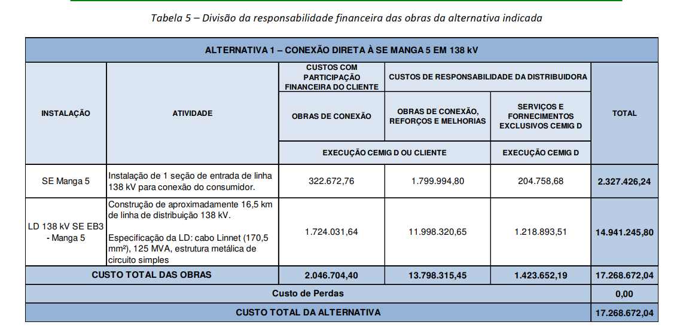
EB3
Instalação | Atividade | Custos com Participação Financeira do Cliente - Obras de Conexão (R$) | Custos de Responsabilidade da Distribuidora - Obras de Conexão, Reforços e Melhorias (R$) | Serviços e Fornecimentos Exclusivos CEMIG D (R$) | Total (R$)
SE Manga 5 | Instalação de 1 seção de entrada de linha 138 kV para conexão do consumidor. | R$ 322,672.76 | R$ 1,799,994.80 | R$ 204,758.68 | R$ 2,122,667.56
LD 138 kV SE EB3 - Manga 5 | Construção de aproximadamente 16,5 km de linha de distribuição 138 kV. Especificação: cabo Linnet (170,5 mm²), 25 MVA, estrutura metálica de circuito simples. | R$ 1,724,031.64 | R$ 11,998,320.65 | R$ 1,218,893.51 | R$ 13,722,352.29
CUSTO TOTAL DAS OBRAS |  | R$ 2,046,704.40 | R$ 13,798,315.45 | R$ 1,423,652.19 | R$ 15,845,019.85
Custo de Perdas
CUSTO TOTAL DA ALTERNATIVA |  |  |  |  | R$ 15,845,019.85

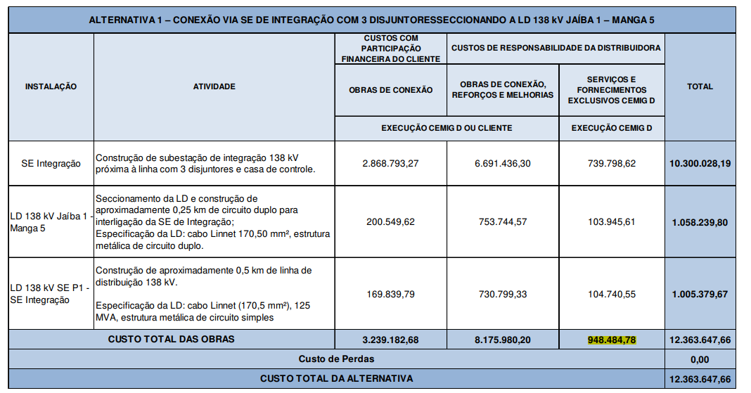
P1
Instalação | Atividade | Obras de Conexão (Cliente) | Obras de Conexão, Reforços e Melhorias (Distribuidora) | Serviços e Fornecimentos Exclusivos CEMIG D | Total (R$)
SE Integração | Construção de subestação de integração 138 kV próxima à linha com 3 disjuntores e casa de controle. | R$ 2,868,793.27 | R$ 6,691,436.30 | R$ 739,798.62 | R$ 9,560,229.57
LD 138 kV Jaíba 1 - Manga 5 | Seccionamento da LD e construção de aproximadamente 0,25 km de circuito duplo para interligação da SE de Integração; Especificação da LD: cabo Linnet 170,50 mm²; estrutura metálica de circuito duplo. | 200549.62 | 753744.57 | R$ 103,945.61 | R$ 954,294.19
LD 138 kV SE P1 - SE Integração | Construção de aproximadamente 0,5 km de linha de distribuição 138 kV; Especificação: cabo Linnet (170,5 mm²), 125 MVA, estrutura metálica de circuito simples. | 169839.79 | 730799.33 | R$ 104,740.55 | R$ 900,639.12
 | CUSTO TOTAL DAS OBRAS | R$ 3,239,182.68 | R$ 8,175,980.20 | R$ 948,484.78 | R$ 11,415,162.88
 | Custo de Perdas
 | CUSTO TOTAL DA ALTERNATIVA |  |  |  | R$ 11,415,162.88

